Cover
System Architecture
Project: Edu v2.0

Doc Version: 1.0
Author: hiennt
Last Update: 12/11/2019

PhieuThuTien
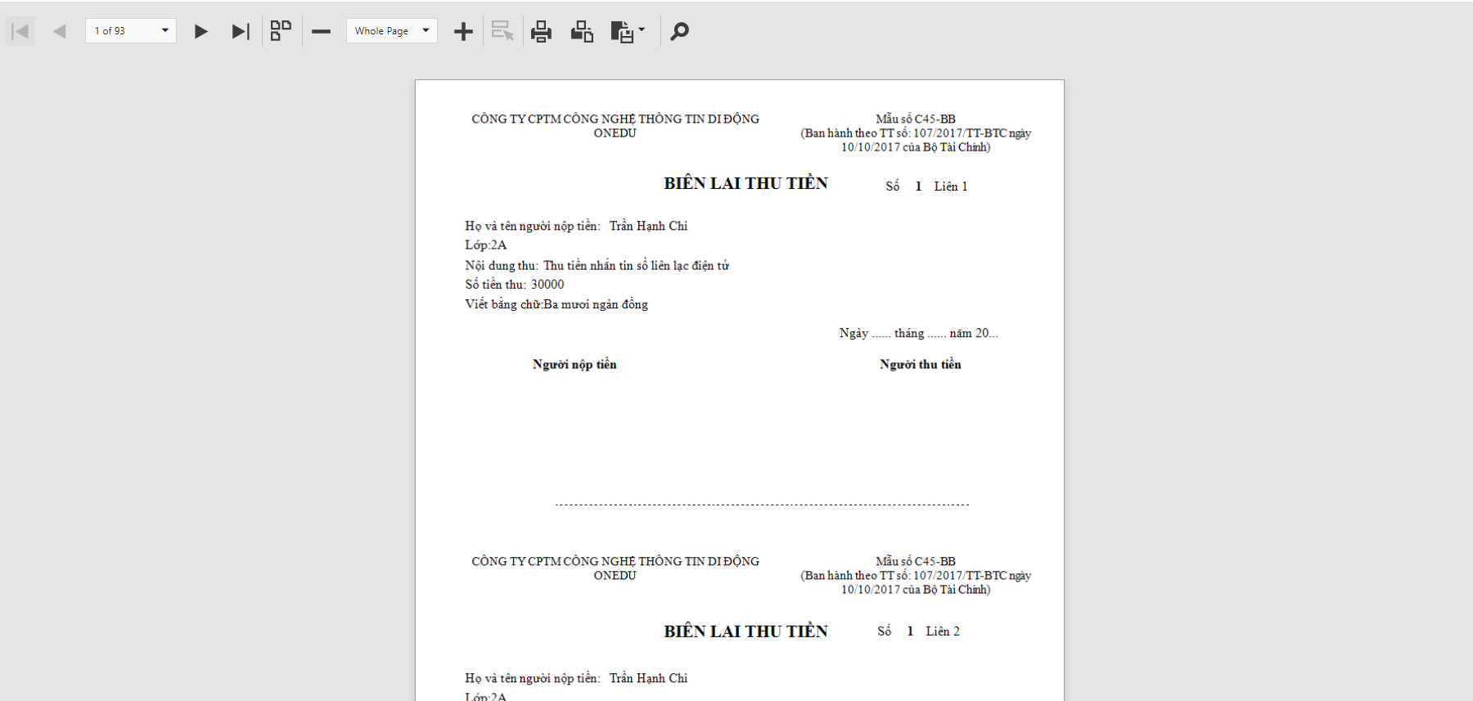
Báo cáo thống kê -> Phiếu in -> Biên lai thu tiền

- Chọn lớp, nhập số tiền và nội dung thu tiền, chọn "In" để in phiếu thu tiền.
- Có thể chọn nhiều khối, lớp để in trong 1 lần.

Số trang
In
Lưu

NhanXetDinhKy(TH)
Báo cáo thống kê -> Phiếu đánh giá định kỳ -> In phiếu mẫu

Số trang
In
Lưu

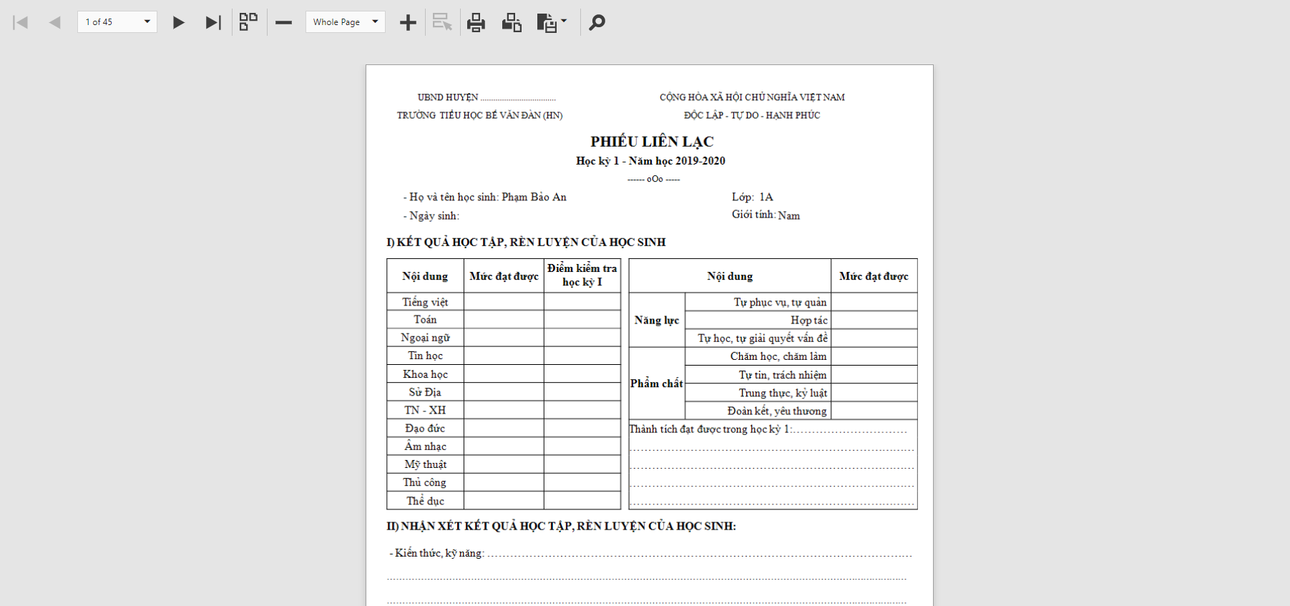

Chọn khối, lớp, chọn "In" để in mẫu phiếu đánh giá định kỳ (áp dụng cấp Tiểu học

BangTheoDoiHocSinh
Báo cáo thống kê -> Phiếu in -> Bảng theo dõi tình trạng HS

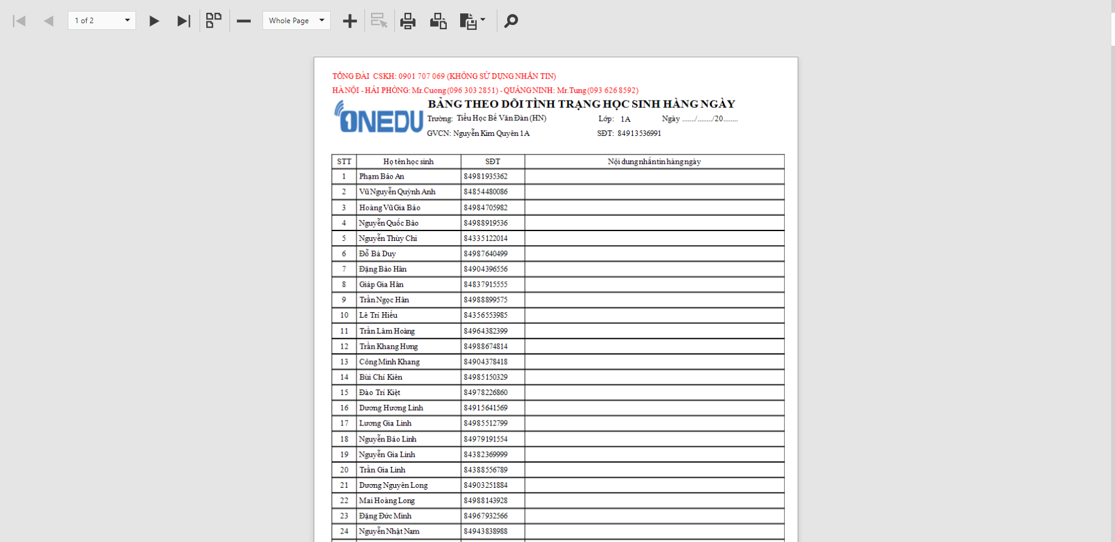

Trang 1
Chọn khối, lớp, chọn "In" để in mẫu phiếu nhận xét hàng ngày của học sinh.

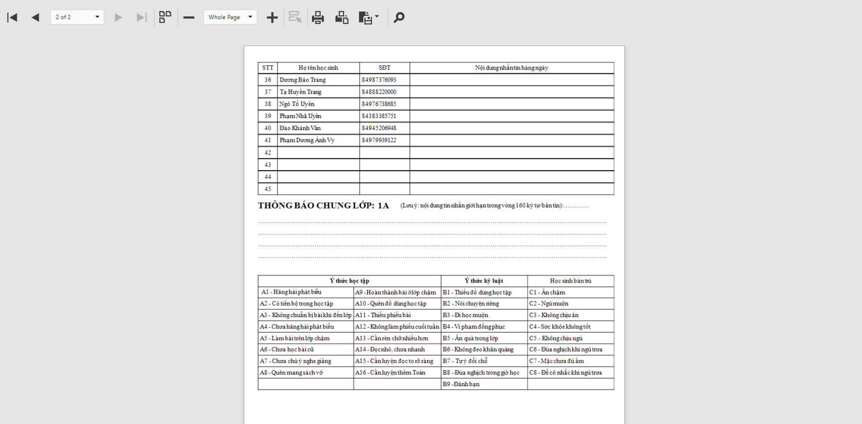

Trang 2

